상품제안서
유썬앤레인 에픽 12K 3단 자동 양우산(UPF50+) | 상품코드: F32729

 |  |  |  |  |  |  | 02-412-0044 | www.easy1.co.kr
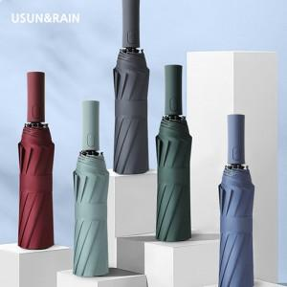

【상세/제작정보】 | <p><span style="font-size: 12pt;"><b>** 100개 미만주문시 고객센터 02-412-0044 로 문의 부탁드립니다!!</b></span></p><p><span style="font-size: 12pt;"><b>** 주문전 재고확인 필수입니다!!</b></span></p><p><span style="font-size: 12pt;"><b>​</b></span></p>

【인쇄/포장옵션】 | 실크, 풀칼라, 원단인쇄- 컬러 / 포장지포장

【공급단가】 | 수량 | 50~ | 100~ | 300~ | 500~ | 1,000~
*VAT별도 | 단가 | 11,000원 | 10,820원 | 10,560원 | 10,290원 | 10,120원

【상품 URL】 | https://www.easy1.co.kr:443/src/goods_detail.php?gdno=32729

